상품제안서
에코라이프 빌리프 실크 수면안대 더블 레이어 16mm | 상품코드: F24108

 |  |  |  |  |  |  | 02-412-0044 | www.easy1.co.kr
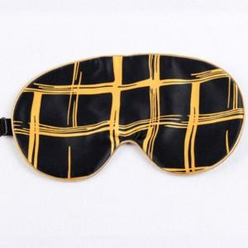

【상세/제작정보】 | 피부수분을 촉촉히 유지해주는 고급스러움

【인쇄/포장옵션】 | / 포장불가능

【공급단가】 | 수량 | 50~ | 100~ | 500~ | 1,000~ | 2,000~
*VAT별도 | 단가 | 19,120원 | 18,810원 | 18,360원 | 17,900원 | 17,590원

【상품 URL】 | http://www.easy1.co.kr/src/goods_detail.php?gdno=24108

